Parcela&Estrut_Vert
Inventário do Parque Florestal de Monsanto

3 Identificação da parcela
id parcela |  |  |  |  |  | Coordenada (GPS) |  |  |  |  |  | Acessibilidade |  |  |  | Inacessibilidade |  | Tempo de deslocação: |  | das |  |  |  | Área da pacela |  | Dist ao limite do povoamento
data |  |  |  |  |  | centro parcela |  |  |  |  |  | Com viatura |  | Sem viatura |  | Motivo |  |  |  | às
Mediu |  |  |  |  |  | Latitude |  |  | Longitude |  |  | Boa | Má | Boa | Má |  |  | Tempo de medição: |  | das
Apontou |  |  |  |  |  |  |  |  |  |  |  |  |  |  |  |  |  |  |  | às

4 Povoamento envolvente |  |  |  |  |  |  |  |  | 6.1 Situação fisiográfica |  |  |  |  |  |  |  |  |  |  |  |  | 6.5 Desbaste (ultimos 5 anos) |  |  | Melhoramentos necessarios:
Clareira |  | Povoamento |  |  |  |  |  |  | Situação fisiográfica (código) |  | Exposição (código) |  | Altitude (m) |  | Declive (º) |  | Pedregosidade |  | Erosão
 |  | Puro |  | Misto (pé-a-pé) |  | Misto (grupos) |  |  |  |  |  |  |  |  |  |  | Muita |  | Acentuada |  |  | Espécie dominante
área média |  |  |  |  |  |  |  |  |  |  |  |  |  |  |  |  | Média |  | Média |  |  | Espécie dominada
 |  |  |  |  |  |  |  |  |  |  |  |  |  |  |  |  | Nula |  | Nula
 |  |  |  |  |  |  |  |  |  |  |  |  |  |  |  |  |  |  |  |  |  |  | 6.6 Sub-coberto
6.2 Indicios de fogos |  |  |  |  |  |  |  |  |  |  | 6.3 Estado Sanitário |  |  |  | 6.4 Regeneração Natural |  |  |  | ceu aberto | sob-coberto |  |  | outras árvores
Indícios de fogo |  | Ano do fogo |  | Danificação do arvoredo |  |  |  | Existência de corte |  |  |  |  |  |  | Abundância <20 cm |  |  |  |  |  |  |  | matos
 |  |  |  |  |  |  |  |  |  |  | Bom |  |  |  | nº individuos 20-50 cm |  |  |  |  |  |  |  | herbáceas
Sim | Não |  |  | Total |  | Parcial |  | Sim | Não |  | Razoavél |  |  |  | nº individuos 50-100 cm |  |  |  |  |  |  |  | pastagens/cultura
 |  |  |  |  |  |  |  |  |  |  | Mau |  |  |  | nº indivíduos > 100 cm |  |  |  |  |  |  |  | pastoreio

6.7 CARACTERIZAÇÃO DA ESTRUTURA VERTICAL |  |  |  |  |  |  |  |  |  |  |  |  |  |  |  |  |  |  |  |  |  | Observações:
Classes de altura |  |  | Coberto total |  | Coberto por espécie arborea |  |  |  |  |  |  |  |  | Coberto por espécie arbustiva
 |  |  |  |  | Espécie |  | % | Espécie |  | % | Espécie |  | % | Espécie |  | % | Espécie | % | Espécie | %
≥16
8 e <16
≥4 e <8
≥2 e <4
≥1 e <2
≥0,5 e <1
<0,5

 |  |  |  |  |  |  |  |  |  |  |  |  |  |  |  |  |  |  |  |  |  |  |  |  |  |  |  | 1
Inventário do Parque Florestal de Monsanto

id parcela |  |  |  |  |  |  |  |  |  |  |  |  |  |  |  |  | id parcela
data |  |  |  |  |  |  |  |  |  |  |  |  |  |  |  |  | data
Mediu |  |  |  |  |  |  |  |  |  |  |  |  |  |  |  |  | Mediu
Apontou |  |  |  |  |  |  |  |  |  |  |  |  |  |  |  |  | Apontou

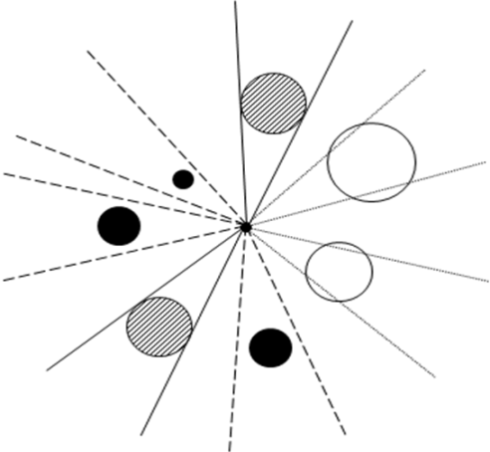
Distribuição de diâmetros |  |  |  |  |  |  |  |  |  |  |  |  |  |  |  |  | Estimativa do número de árvores por hectare pelo método de Bitterlich
Classe d |  | Espécie principal: |  |  |  |  |  |  |  |  |  | Outras:
2.5-7.4 |  |  |  |  |  |  |  |  |  |  |  |  |  |  |  |  |  |  |  |  |  |  |  | conta 1/2
7.5-12.4 |  |  |  |  |  |  |  |  |  |  |  |  |  |  |  |  |  |  |  |  | não conta
12.5-17.4
17.5-22.4 |  |  |  |  |  |  |  |  |  |  |  |  |  |  |  |  |  |  |  |  |  |  |  | conta 1
22.5-27.4 |  |  |  |  |  |  |  |  |  |  |  |  |  |  |  |  |  |  |  |  |  |  |  |  | comb. |  | K
27.5-32.4 |  |  |  |  |  |  |  |  |  |  |  |  |  |  |  |  |  |  |  |  |  |  |  |  | 1e |  | 1/16
32.5-37.4 |  |  |  |  |  |  |  |  |  |  |  |  |  |  |  |  | IIII | banda |  |  |  |  |  |  | 2e |  | 1/4
37.5-42.4 |  |  |  |  |  |  |  |  |  |  |  |  |  |  |  |  |  |  |  |  |  |  |  |  | 3e |  | 9/16
42.5-47.4 |  |  |  |  |  |  |  |  |  |  |  |  |  |  |  |  | ni=1/2 |  |  |  |  |  |  |  | banda1 |  | 1
47.5-52.4 |  |  |  |  |  |  |  |  |  |  |  |  |  |  |  |  | ni=1 |  |  |  |  |  |  |  | banda1+1e |  | 1+9/16
52.5-57.4 |  |  |  |  |  |  |  |  |  |  |  |  |  |  |  |  | ntot (10-15) |  |  |  |  |  |  |  | banda2 |  | 2
57.5-62.4 |  |  |  |  |  |  |  |  |  |  |  |  |  |  |  |  |  |  |  |  |  |  |  |  | banda1+2e |  | 2+1/4
62.5-67.4 |  |  |  |  |  |  |  |  |  |  |  |  |  |  |  |  | Estimativa da G/ha: |  | G = n k |  |  |  |  |  | banda1+3e |  | 3+1/16
>=67.4 |  |  |  |  |  |  |  |  |  |  |  |  |  |  |  |  |  |  |  |  |  |  |  |  | banda1+4e |  | 4

 |  |  |  |  |  |  |  |  |  |  |  |  |  |  |  |  |  |  |  |  |  |  |  |  |  |  |  | 2

